宠物系统新
系统介绍 | 宠物助战玩法，包括宠物助战方式、宠物收集养成

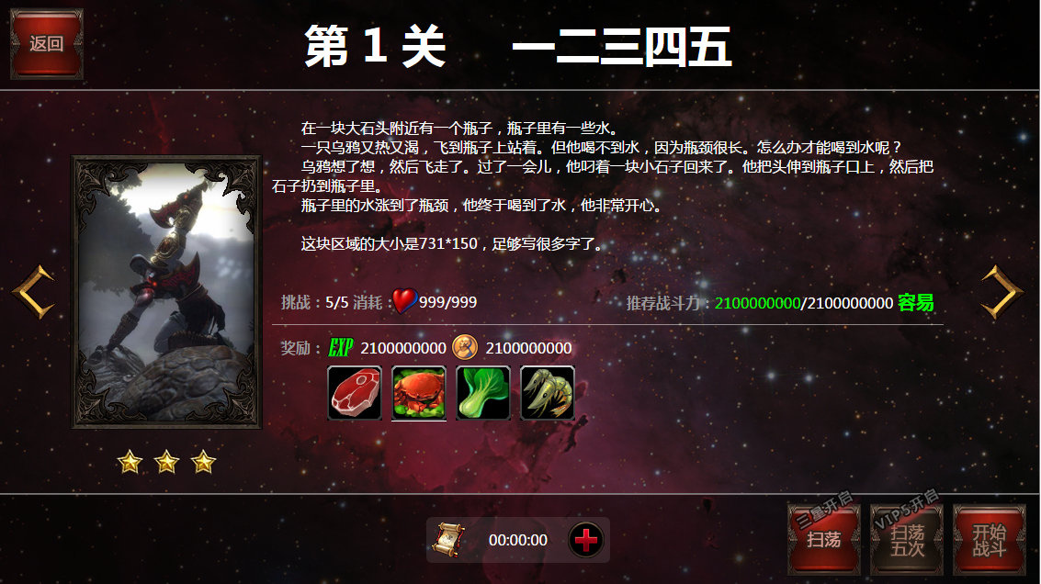
设计目的 | 宠物助战，丰富游戏战斗体验，不同的宠物有不同的技能和属性倾向，玩家可自由选择宠物来挑战不同类型的副本 |  |  |  |  |  |  |  |  |  | 副本界面
 | 宠物收集养成，收集获得成长更强的宠物，强化已拥有的宠物，宠物成长包括升级、进阶、升星、技能、天赋

宠物出战方式 | 1、副本界面增加出战宠物的图标，相关操作详见右侧副本界面
 | 2、已选择出战的宠物跟随玩家出战，自动攻击和释放技能
 | 3、宠物可被攻击，生命为0时死亡
 | 出战宠物属性=出战宠物最终属性+助战宠物1属性*转化比例1+助战宠物2属性*转化比例2+助战宠物3属性*转化比例3+助战宠物4属性*转化比例4

宠物属性计算 | 宠物最终属性=宠物种类固定属性+等级系数*宠物种类属性成长比例*（宠物等阶系数+宠物星级系数）+宠物羁绊属性加成+宠物装备属性

其他计算 | 宠物技能消耗=对应的宠物技能消耗系数*技能等级消耗值
 | 宠物天赋经验=对应的宠物天赋经验系数*天赋等级经验

宠物类型 | 1、宠物分为不同种类，每个宠物就是1个单独的种类（配置）
 | 2、不同种类的宠物分为攻击、防御、医疗、控制、辅助5个属性类型（配置属性类型）
 | 3、不同种类的宠物，有不同的宠物种类固定属性（配置）
 | 4、不同种类的宠物，有不同的宠物种类属性成长比例（配置）
 | 5、不同种类的宠物，有不同的宠物技能及技能消耗系数、宠物天赋及天赋经验系数（配置） |  |  |  |  |  |  |  |  |  |  |  |  |  |  |  |  |  |  |  |  | 出战宠物为空时，显示为【+】
 | 6、不同种类的宠物，有不同的初始星级、激活卡片、激活升星碎片、升星消耗、进阶消耗（配置） |  |  |  |  |  |  |  |  |  |  |  |  |  |  |  |  |  |  |  |  | 点击出战宠物头像或者【+】，弹出选择出战宠物界面
 | 7、不同种类的宠物，有不同的羁绊组合，获得不同的羁绊属性（配置）
 |  |  |  |  |  |  |  |  |  |  |  |  |  |  |  |  |  |  |  |  |  | 选择出战宠物界面，左侧显示已拥有的所有宠物，排序规则为战斗力-星级-等阶-等级-名字首字母，
 |  |  |  |  |  |  |  |  |  |  |  |  |  |  |  |  |  |  |  |  |  | 点击左侧宠物图标，弹出宠物信息界面，可拖动左侧宠物图标至右边出战-助战孔位（上阵或者替换）
 |  |  |  |  |  |  |  |  |  |  |  |  |  |  |  |  |  |  |  |  |  | 点击出战宠物头像，弹出出战宠物总属性界面，点击助战宠物头像或查看助战加成，弹出助战宠物转化属性界面
 |  |  |  |  |  |  |  |  |  |  |  |  |  |  |  |  |  |  |  |  |  | 相关弹出界面见下方
宠物成长汇总 | 1、包括宠物升级、进阶、升星、技能升级、宠物羁绊组合、宠物装备、宠物天赋…

出战宠物
宠物助战属性加成规则 | 1、不同孔位提供不同的初始属性转化比例（配置）
 | 2、助战宠物的等阶和星级能提高属性转化比例，最终属性转化比例=（宠物等阶转化系数+宠物星级转化系数）*初始属性转化比例 |  |  |  |  |  |  |  |  |  | 选择出战宠物界面
 | 2、出战宠物属性=出战宠物最终属性+助战宠物1属性*转化比例1+助战宠物2属性*转化比例2+助战宠物3属性*转化比例3+助战宠物4属性*转化比例4 |  |  |  |  |  |  |  |  |  | 全部 |  |  | 攻击 |  | 攻击

 |  |  |  |  |  |  |  |  |  |  |  |  |  | 阿瑞斯+3 |  | 阿瑞斯+3
宠物激活获得方式 | 1、每个宠物有各自的初始星级（配置） |  |  |  |  |  |  |  |  |  |  |  |  | Lv:25 |  | Lv:25
 | 2、获得宠物方式1，使用星级宠物卡直接获得该星级宠物（配置卡ID），如果此宠物已拥有，则使用卡片时自动转化为一定数量的该宠物碎片（配置） |  |  |  |  |  |  |  |  |  | 攻击 |  |  | 攻击 |  | 攻击
 | 3、获得宠物方式2，收集指定数量的宠物碎片，在宠物界面进行激活，获得该星级宠物（配置）
 |  |  |  |  |  |  |  |  |  |  |  |  |  | 阿瑞斯+3 |  | 阿瑞斯+3
 |  |  |  |  |  |  |  |  |  |  |  |  |  | Lv:25 |  | Lv:25
宠物升星规则 | 1、已获得的宠物，可进行升星 |  |  |  |  |  |  |  |  |  | 防御 |  |  | 攻击 |  | 攻击
助战宠物
 | 2、宠物升星消耗金币和对应的宠物碎片，升不同星级消耗不同（配置实现）
 | 3、宠物星级有上限，升至上限时，显示已满星，不能再继续升星（配置） |  |  |  |  |  |  |  |  |  |  |  |  | 阿瑞斯+3 |  | 阿瑞斯+3
 | 4、宠物升星可提高宠物的升级属性星级系数（配置） |  |  |  |  |  |  |  |  |  |  |  |  | Lv:25 |  | Lv:25
 | 5、宠物的不同星级可开启宠物的不同技能（配置） |  |  |  |  |  |  |  |  |  | 治疗 |  |  | 攻击 |  | 攻击

 |  |  |  |  |  |  |  |  |  |  |  |  |  | 阿瑞斯+3 |  | 阿瑞斯+3
宠物升级规则 | 1、宠物初始等级为1级，满级为100级（配置实现），不同等级有不同的等级系数（配置）、不同的升级需要经验（配置） |  |  |  |  |  |  |  |  |  |  |  |  | Lv:25 |  | Lv:25
 | 2、宠物等级不能超过人物等级，经验满时不再获得经验（多余经验消失），人物升级后自动升1级 |  |  |  |  |  |  |  |  |  | 控制 |  |  | 攻击 |  | 攻击
 | 3、宠物经验获得方式：副本通关奖励、使用宠物经验道具（多种，配置道具及其经验）
 | 4、不同的宠物类型，升级提高的属性不同（根据宠物种类属性成长比例*等级系数） |  |  |  |  |  |  |  |  |  |  |  |  | 阿瑞斯+3 |  | 阿瑞斯+3
 | 5、宠物的等级限制宠物进阶（配置） |  |  |  |  |  |  |  |  |  |  |  |  | Lv:25 |  | Lv:25
 |  |  |  |  |  |  |  |  |  |  | 辅助 |  |  | 攻击 |  | 攻击

宠物进阶规则 | 1、宠物初始等阶为1，可进阶至高级，等阶决定宠物的颜色品质（白绿蓝紫金）、后缀（无后缀、+1、+2、+3..） |  |  |  |  |  |  |  |  |  |  |  |  | 阿瑞斯+3 |  | 阿瑞斯+3
 | 2、宠物进阶有宠物等级限制，进阶不同阶位需要的宠物等级不同（配置） |  |  |  |  |  |  |  |  |  |  |  |  | Lv:25 |  | Lv:25
 | 3、不同种类的宠物进阶需要消耗不同的金币、装备材料、进阶丹、对应宠物材料（材料类型和数量都由配置实现）
 | 4、不同的宠物阶位，有不同的宠物升级属性等阶系数（配置）
 | 5、宠物的不同等阶开启宠物的不同天赋（配置），限制不同天赋的可升级等级
 |  |  |  |  |  |  |  |  |  |  | 宠物信息界面（宠物最终属性） |  |  |  |  | 出战宠物总属性界面（总属性=出战宠物最终属性+助战属性） |  |  |  |  | 助战宠物转化属性界面

宠物技能 | 1、宠物有多个技能，不同技能需要不同的宠物星级开启（配置） |  |  |  |  |  |  |  |  |  |  |  | 攻击 |  |  |  |  | 攻击 |  |  |  |  | 攻击
 | 2、宠物技能可升级，升级等级不能超过宠物等级 |  |  |  |  |  |  |  |  |  |  |  | 阿瑞斯+3 |  |  |  |  | 阿瑞斯+3 |  |  |  |  | 阿瑞斯+3
 | 3、升级技能消耗金币（按等级配置） |  |  |  |  |  |  |  |  |  |  |  | 等级 | 62 |  |  |  | 等级 | 62 |  |  |  | 等级 | 62
 | 4、不同宠物的不同技能消耗系数不同（配置）实际消耗=该技能消耗系数*技能等级消耗 |  |  |  |  |  |  |  |  |  |  |  | 战斗力 | 10000 |  |  |  | 战斗力 | 10000 |  |  |  | 战斗力 | 10000

宠物天赋 | 1、宠物有多个天赋，不同天赋需要不同的宠物等阶开启（配置） |  |  |  |  |  |  |  |  |  | 属性 |  |  |  |  | 总属性 |  |  |  |  | 提供助战属性
 | 2、宠物天赋可升级，升级消耗金币（按等级配置）
 | 3、不同宠物的不同天赋的升级消耗金币不同（配置） |  |  |  |  |  |  |  |  |  | 生命 | 20000 | 攻击 | 1000 |  | 生命 | 20000 | 攻击 | 1000 |  | 生命 | 5000 | 攻击 | 0
 | 4、宠物等阶限制天赋的等级上限 |  |  |  |  |  |  |  |  |  | 防御 | 1000 | 减免伤害 | 300 |  | 防御 | 1000 | 减免伤害 | 300 |  | 防御 | 0 | 减免伤害 | 0
 |  |  |  |  |  |  |  |  |  |  | 最终伤害 | 300 | 暴击几率 | 5.0% |  | 最终伤害 | 300 | 暴击几率 | 5.0% |  | 最终伤害 | 0 | 暴击几率 | 0%
 |  |  |  |  |  |  |  |  |  |  | 抗暴几率 | 5.0% | 暴击伤害 | 5.0% |  | 抗暴几率 | 5.0% | 暴击伤害 | 5.0% |  | 抗暴几率 | 0% | 暴击伤害 | 0%
宠物羁绊 | 1、宠物有羁绊组合，当拥有该组合的所有宠物即可激活羁绊，获得羁绊属性（配置）
 | 2、不同宠物的羁绊组合不同，加成属性也不同（配置） |  |  |  |  |  |  |  |  |  | 定位
 | 3、组成羁绊组合的所有宠物的星级之和越高，该宠物获得的羁绊属性越高（配置） |  |  |  |  |  |  |  |  |  | 强力单体攻击 |  |  |  |  | 助战宠物属性加成 |  |  |  |  | 总属性

 |  |  |  |  |  |  |  |  |  |  |  |  |  |  |  | 生命 | 10000 | 攻击 | 500 |  | 生命 | 20000 | 攻击 | 1000
宠物装备 | 同人物装备 |  |  |  |  |  |  |  |  |  | 羁绊 |  |  |  |  | 防御 | 500 | 减免伤害 | 150 |  | 防御 | 1000 | 减免伤害 | 300
 |  |  |  |  |  |  |  |  |  |  |  |  |  |  |  | 最终伤害 | 150 | 暴击几率 | 2.5% |  | 最终伤害 | 300 | 暴击几率 | 5.0%
 |  |  |  |  |  |  |  |  |  |  | 狼老大家人：同时拥有狼老大、狼媳妇、狼崽子， |  |  |  |  | 抗暴几率 | 2.5% | 暴击伤害 | 2.5% |  | 抗暴几率 | 5.0% | 暴击伤害 | 5.0%
 |  |  |  |  |  |  |  |  |  |  |  | 攻击增加200（总星级：9星）
 |  |  |  |  |  |  |  |  |  |  | 狼老大朋友：同时拥有狼老大、狼老二、狼老三， |  |  |  |  | 等阶、星级越高，助战宠物属性加成比例越高 |  |  |  |  | 等阶、星级越高，助战宠物属性加成比例越高
 |  |  |  |  |  |  |  |  |  |  |  | 攻击增加200（总星级：9星）

 |  |  |  |  |  |  |  |  |  |  | 宠物系统界面

 |  |  |  |  |  |  |  |  |  |  |  |  |  |  |  |  |  |  |  |  |  |  | 宠物可升级、可进阶、可升星、技能可升级、天赋可升级时，对应标题按钮出现上升箭头，【宠物强化】也出现上升箭头，宠物头像出现上升箭头
 |  |  |  |  |  |  |  |  |  |  |  |  |  |  |  |  |  |  |  |  |  |  | 主界面点开【宠物】弹出宠物界面，默认选择排序第一个宠物的宠物详情界面，如左边
 |  |  |  |  |  |  |  |  |  |  |  |  |  |  |  |  |  |  |  |  |  |  | 点击【查看】，弹出所有宠物的界面，选择宠物
 |  |  |  |  |  |  |  |  |  |  |  |  |  |  |  |  |  |  |  |  |  |  | 滑动宠物头像，可选择已拥有的不同的宠物进行操作
宠物
 |  |  |  |  |  |  |  |  |  |  |  |  |  |  |  |  |  |  |  |  |  |  | 点击【宠物升级】、【宠物进阶】….等按钮图标，自动切换至对应的界面，右侧改为选择【宠物强化】
 |  |  |  |  |  |  |  |  |  |  |  |  |  |  |  |  |  |  |  |  |  |  | 【装备升级】、【装备觉醒】界面同人物装备界面（只是右下改为切换宠物）
 |  |  |  |  |  |  |  |  |  |  |  |  |  |  |  |  |  |  |  |  |  |  | 点击【宠物强化】，默认切换至【宠物升级】界面
宠物大图
宠物详情
阿瑞斯+3
宠物强化
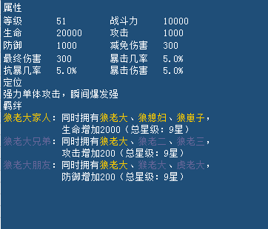
 |  |  |  |  |  |  |  |  |  |  |  |  |  |  |  |  |  |  |  |  |  |  |  |  | 所有宠物的界面
 |  |  |  |  |  |  |  |  |  |  |  |  |  |  |  |  |  |  |  |  |  |  |  |  | 全部 |  |  | 攻击 |  | 攻击 | 已获得宠物：主体为宠物卡片，显示宠物当前星级、宠物类型、等级、阶位（名字及颜色区分）
 |  |  |  |  |  |  |  |  |  |  |  |  |  |  |  |  |  |  |  |  |  |  |  |  |  |  |  |  |  |  | 未获得宠物：主体为宠物卡片，显示宠物获得的初始星级、宠物类型、名字、激活需要的宠物碎片数量
 |  |  |  |  |  |  |  |  |  |  |  |  |  |  |  |  |  |  |  |  |  |  |  |  |  |  |  | 阿波罗 |  | 阿瑞斯+3 | 当未获得宠物的数量满足激活时，自动排在第1位，点击即可激活；正常排序规则为星级-等阶-等级-名字首字母
装备升级
 |  |  |  |  |  |  |  |  |  |  |  |  |  |  |  |  |  |  |  |  |  |  |  |  |  |  |  | 80/80 |  | Lv:25
 |  |  |  |  |  |  |  |  |  |  |  |  |  |  |  |  |  |  |  |  |  |  |  |  | 攻击 |  |  | 攻击 |  | 攻击 | 点击已获得宠物卡片，选择宠物，出现在宠物详情界面
 |  |  |  |  |  |  |  |  |  |  |  |  |  |  |  |  |  |  |  |  |  |  |  |  |  |  |  |  |  |  | 点击未获得宠物卡片，弹出该宠物激活碎片的产出途径
装备觉醒
 |  |  |  |  |  |  |  |  |  |  |  |  |  |  |  |  |  |  |  |  |  |  |  |  |  |  |  | 阿瑞斯+3 |  | 阿瑞斯+3 | 点击未获得宠物卡片（拥有数量已满足激活），则立即激活宠物，弹出获得宠物的动画
 |  |  |  |  |  |  |  |  |  |  |  |  |  |  |  |  |  |  |  |  |  |  |  |  |  |  |  | Lv:25 |  | Lv:25
 |  |  |  |  |  |  |  |  |  |  |  |  |  |  |  |  |  |  |  |  |  |  |  |  | 防御 |  |  | 攻击 |  | 攻击

 |  |  |  |  |  |  |  |  |  |  |  |  |  |  |  |  |  |  |  |  |  |  |  |  |  |  |  | 阿瑞斯+3 |  | 阿瑞斯+3
 |  |  |  |  |  |  |  |  |  |  |  |  |  |  |  |  |  |  |  |  |  |  |  |  |  |  |  | Lv:25 |  | Lv:25
 |  |  |  |  |  |  |  |  |  |  |  |  |  |  |  |  |  |  |  |  |  |  |  |  | 治疗
 |  |  |  |  |  |  |  |  |  |  |  |  |  |  |  |  |  |  |  |  |  |  |  |  |  |  | 以下英雄尚未获得
 |  |  |  |  |  |  |  |  |  |  |  |  |  |  |  |  |  |  |  |  |  |  |  |  |  |  |  | 攻击 |  | 攻击

 |  |  |  |  |  |  |  |  |  |  |  |  |  |  |  |  |  |  |  |  |  |  |  |  | 控制 |  |  | 阿瑞斯 |  | 阿瑞斯
 |  |  |  |  |  |  |  |  |  |  |  |  |  |  |  |  |  |  |  |  |  |  |  |  |  |  |  | 20/80 |  | 20/80
 |  |  |  |  |  |  |  |  |  |  |  |  |  |  |  |  |  |  |  |  |  |  |  |  |  |  |  | 攻击 |  | 攻击

 |  |  |  |  |  |  |  |  |  |  |  |  |  |  |  |  |  |  |  |  |  |  |  |  | 辅助 |  |  | 阿瑞斯 |  | 阿瑞斯
 |  |  |  |  |  |  |  |  |  |  |  |  |  |  |  |  |  |  |  |  |  |  |  |  |  |  |  | 20/80 |  | 20/80
 |  |  |  |  |  |  |  |  |  |  |  |  |  |  |  |  |  |  |  |  |  |  |  |  |  |  |  | 攻击 |  | 攻击

 |  |  |  |  |  |  |  |  |  |  |  |  |  |  |  |  |  |  |  |  |  |  |  |  |  |  |  | 阿瑞斯 |  | 阿瑞斯
 |  |  |  |  |  |  |  |  |  |  |  |  |  |  |  |  |  |  |  |  |  |  |  |  |  |  |  | 20/80 |  | 20/80
宠物

宠物大图
宠物详情
阿瑞斯+3
 |  |  |  |  |  |  |  |  |  |  |  |  |  |  |  |  |  |  |  |  |  |  | 点击道具图标可使用道具，点击【+】，弹出道具获取途径
 |  |  |  |  |  |  |  |  |  |  |  |  |  |  |  |  |  |  |  |  |  |  | 当宠物等级已达人物等级并且该级经验已满时，点击道具弹出提示【已满级，请提升人物等级】，道具不消耗
宠物强化
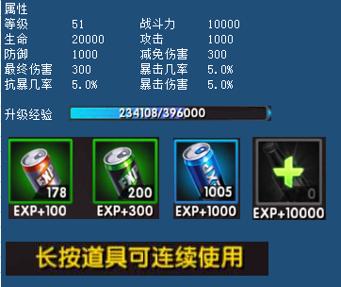

装备升级

装备觉醒

宠物
宠物大图
宠物详情
 |  |  |  |  |  |  |  |  |  |  |  |  |  |  |  |  |  |  |  |  |  |  | 点击道具图标或【+】，弹出道具获取途径窗口
 |  |  |  |  |  |  |  |  |  |  |  |  |  |  |  |  |  |  |  |  |  |  | 当宠物等级和金币数量不足时，数字显示为红色
 |  |  |  |  |  |  |  |  |  |  |  |  |  |  |  |  |  |  |  |  |  |  | 点击【进阶】，等级不足时提示【宠物等级不足，请先升级】
阿瑞斯+3
 |  |  |  |  |  |  |  |  |  |  |  |  |  |  |  |  |  |  |  |  |  |  | 材料不足时提示【材料不足，点击图标可查看来源】
宠物强化
 |  |  |  |  |  |  |  |  |  |  |  |  |  |  |  |  |  |  |  |  |  |  | 金币不足时提示【金币不足，通过点金可获得大量金币】
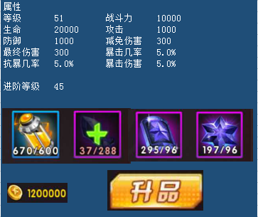

装备升级

装备觉醒

宠物
宠物大图
宠物详情
 |  |  |  |  |  |  |  |  |  |  |  |  |  |  |  |  |  |  |  |  |  |  | 点击道具图标，弹出道具获取途径窗口
 |  |  |  |  |  |  |  |  |  |  |  |  |  |  |  |  |  |  |  |  |  |  | 点击【升星】，金币不足时提示【金币不足，通过点金可获得大量金币】
 |  |  |  |  |  |  |  |  |  |  |  |  |  |  |  |  |  |  |  |  |  |  | 材料不足时提示【升星碎片不足，点击图标可查看来源】
阿瑞斯+3

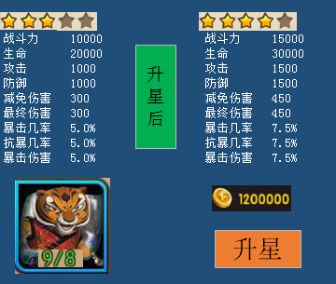
宠物强化

装备升级

装备觉醒

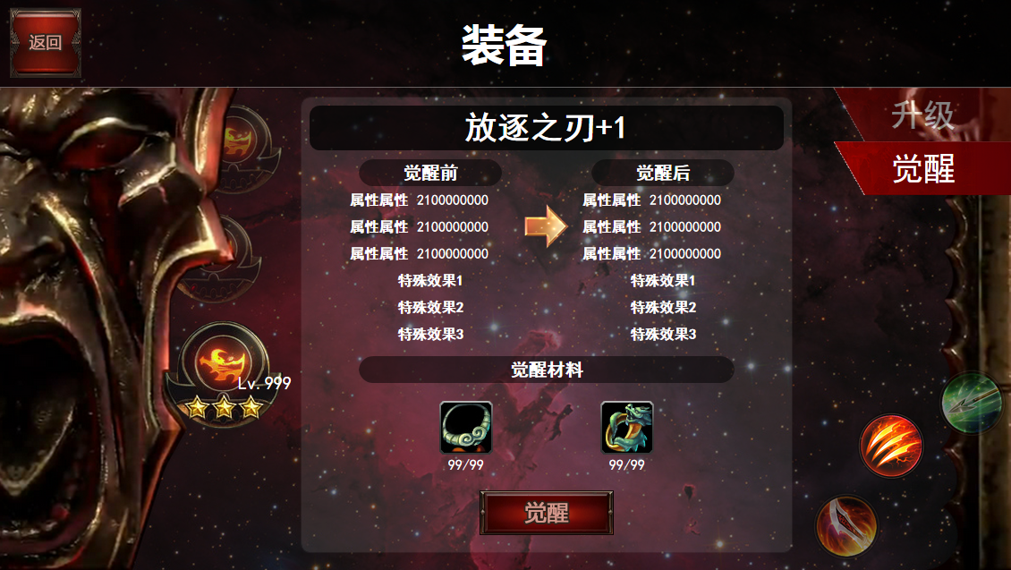
宠物
 |  |  |  |  |  |  |  |  |  |  |  |  |  |  |  |  |  |  |  |  |  |  | 技能未开启时，为灰色，并显示该技能开启需要的宠物星级描述，点击技能图标，可查看该天赋描述

宠物大图
宠物详情
阿瑞斯+3
 |  |  |  |  |  |  |  |  |  |  |  |  |  |  |  |  |  |  |  |  |  |  | 如果等级已达到宠物等级，则【+】号为灰色；可升级时【+】为亮色
 |  |  |  |  |  |  |  |  |  |  |  |  |  |  |  |  |  |  |  |  |  |  | 点击【+】，如果金币不足，则提示【金币不足，通过点金可获得大量金币】


宠物强化

装备升级

装备觉醒

宠物
宠物大图
宠物详情
 |  |  |  |  |  |  |  |  |  |  |  |  |  |  |  |  |  |  |  |  |  |  | 天赋未开启时，为灰色，并显示该天赋开启需要的宠物等阶描述，点击天赋图标，可查看该天赋描述
 |  |  |  |  |  |  |  |  |  |  |  |  |  |  |  |  |  |  |  |  |  |  | 当天赋可升级时（尚未达到当前等阶的天赋等级上限），【+】亮色，否则为灰色
 |  |  |  |  |  |  |  |  |  |  |  |  |  |  |  |  |  |  |  |  |  |  | 点击【+】，如果金币不足，则提示【金币不足，通过点金可获得大量金币】
阿瑞斯+3

宠物强化

装备升级

装备觉醒

相关配置表
 | 宠物类型固定属性
 | 宠物类型 | 生命 | 攻击 | 防御 | 减免伤害 | 最终伤害 | 暴击概率 | 抗暴概率 | 暴击伤害
 | 1 | 100 | 10 | 5 | 5 | 5 | 5% | 5% | 5%

 | 宠物等级成长系数
 | 等级 | 等级系数
 | 1 | 1
 | 2 | 2
 | 3 | 3

 | 宠物类型属性成长比例
 | 宠物类型 | 生命 | 攻击 | 防御 | 减免伤害 | 最终伤害 | 暴击概率 | 抗暴概率 | 暴击伤害
 | 1 | 100 | 10 | 5 | 5 | 5 | 0 | 0 | 0
 | 2 | 120 | 8 | 6 | 5 | 5 | 0 | 0 | 0

 |  |  | 1攻击2防御3治疗4控制5辅助
 |  | 宠物类型 | 属性类型 | 初始星级 | 激活卡片ID | 卡片转化碎片数量 | 激活升星碎片ID | 激活需要碎片数量 | 技能1 | 技能1消耗系数 | 技能2 | 技能2消耗系数 | 技能3 | 技能3消耗系数 | 技能4 | 技能4消耗系数 | 技能5 | 技能5消耗系数 | 天赋1 | 天赋1经验系数 | 天赋2 | 天赋2经验系数 | 天赋3 | 天赋3经验系数 | 天赋4 | 天赋4经验系数 | 羁绊ID1 | 羁绊ID2 | 羁绊ID3 | 羁绊ID4
 |  | 1 | 1 | 1 | 1001 | 5 | 10001 | 10
 |  | 2 | 1 | 2 | 1002 | 15 | 10002 | 30
 |  | 3 | 2 | 3 | 1003 | 40 | 10003 | 80

 | 宠物类型_等阶 | 进阶需要等级 | 属性等阶系数 | 进阶消耗1 | 数量1 | 进阶消耗2 | 数量2 | 进阶消耗3 | 数量3 | 进阶消耗4 | 数量4 | 消耗金币 | 转化等阶系数
 | 1_1 | 5 | 1 | 1101 | 1 | 1102 | 2 | 1103 | 2 | 1104 | 2 | 10000
 | 1_2 | 10 | 1.5 | 1101 | 1 | 1102 | 4 | 1103 | 4 | 1104 | 4 | 20000
 | 1_3 | 15 | 2 | 1101 | 1 | 1102 | 6 | 1103 | 6 | 1104 | 6 | 30000
 | 1_4 | 20 | 2.5 | 1101 | 1 | 1102 | 8 | 1103 | 8 | 1104 | 8 | 40000
 | 1_5 | 25 | 3 | 1101 | 1 | 1102 | 10 | 1103 | 10 | 1104 | 10 | 50000
 | 1_6 | 30 | 3.5 | 1101 | 1 | 1102 | 12 | 1103 | 12 | 1104 | 12 | 60000

 | 宠物类型_星级 | 属性星级系数 | 升星消耗碎片 | 碎片数量 | 消耗金币 | 转化星级系数
 | 1_1
 | 1_2
 | 2_3
 | 2_4
 | 2_5
 | 3_2

 | 技能等级 | 消耗金币
 | 1
 | 2

 | 天赋等级 | 升级经验 | 需要等阶
 | 1
 | 2

 | 技能顺序 | 开启星级
 | 1 | 1
 | 2 | 2
 | 3 | 3
 | 4 | 4
 | 5 | 5

 | 天赋顺序 | 开启等阶
 | 1 | 1
 | 2 | 2
 | 3 | 3
 | 4 | 4
 | 5 | 5

 | 羁绊ID | 羁绊宠物1 | 羁绊宠物2 | 羁绊宠物3 | 羁绊宠物4 | 羁绊宠物5 | 属性
 | 1 | 1 | 2 | 3 | 4 | 5
 | 2 | 1 | 2 | 6
 | 3 | 1 | 3 | 8

 | 初始转化比例
 | 助战孔位 | 生命 | 攻击 | 防御 | 减免伤害 | 最终伤害 | 暴击概率 | 抗暴概率
 | 1 | 0.3
 | 2 |  | 0.3
 | 3 |  |  | 0.3
 | 4 | 0.1 | 0.1 | 0.1

